tabular
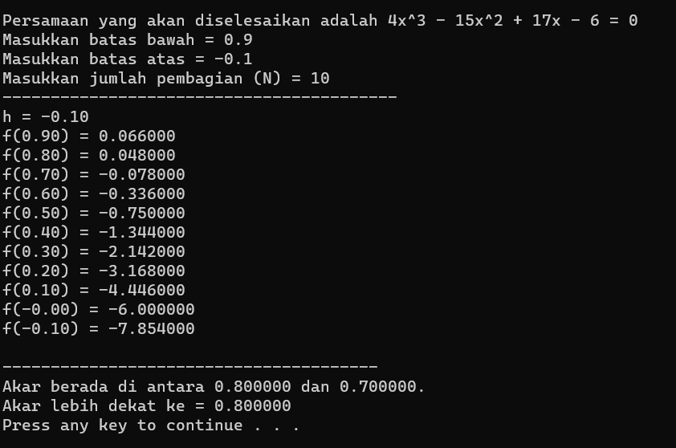
metode tabular untuk menghitung akar f(x)= 4x^3-15x^2+17x-6
Cek Syarat keberadaan akar pada range xa dan xb
Xb | -0.1 |  | F(xb) | -7.854 | kesimpulan diantara batas atas dan batas bawah apakah ada akar? =
Xa | 0.9 |  | F(xa) | 0.066 | Pada Range Terdapat akar
N | 10
h | 0.1

i | Xi | Yi= F(xi) | jika f(xi)=0 | y(i).y(i+1) | jika f(xi).f(xi+1)<0
0 | -0.1 | -7.854 | Tidak Ada Akar dengan Nilai xi | 47.124 | Tidak ditemukan akar
1 | 0 | -6 | Tidak Ada Akar dengan Nilai xi | 26.676 | Tidak ditemukan akar
2 | 0.1 | -4.446 | Tidak Ada Akar dengan Nilai xi | 14.084928 | Tidak ditemukan akar
3 | 0.2 | -3.168 | Tidak Ada Akar dengan Nilai xi | 6.785856 | Tidak ditemukan akar
4 | 0.3 | -2.142 | Tidak Ada Akar dengan Nilai xi | 2.878848 | Tidak ditemukan akar
5 | 0.4 | -1.344 | Tidak Ada Akar dengan Nilai xi | 1.008 | Tidak ditemukan akar
6 | 0.5 | -0.75 | Tidak Ada Akar dengan Nilai xi | 0.252 | Tidak ditemukan akar
7 | 0.6 | -0.336 | Tidak Ada Akar dengan Nilai xi | 0.026208 | Tidak ditemukan akar
8 | 0.7 | -0.078 | Tidak Ada Akar dengan Nilai xi | -0.003744 | Akar lebih dekat ke xi+1, atau akar berada diantara xi dan xi+1
9 | 0.8 | 0.048 | Tidak Ada Akar dengan Nilai xi | 0.003168 | Tidak ditemukan akar
10 | 0.9 | 0.066 | Tidak Ada Akar dengan Nilai xi | 0 | Tidak ditemukan akar

Kesimpulan : |  | diantara batas atas dan batas bawah memang kesimpulannya tidak terdapat akar namun masih terdapat 2 penyelesaian yaitu:
 |  | 1. Akar berada diantaran 0,7 dan ,0,8 dan akar lebih dekat ke 0,8

biseksi
Selesaikan persamaan : 4x^3-15x^2+17x-6 = 0 dengan range x = [0.7,0.8] dengan error = 0.001 |  |  |  |  |  |  |  |  |  |  | Xb dan Xa didapat dari hasil metode tabular

1 | f(x) = 4x^3-15x^2+17x-6 |  |  |  |  |  |  |  |  |  | G4=C4+EXP(C4)
2 | xb | 0.7 | <== diisi nilai xb |  | f(xb) | -0.0780 | cek ada akar ? |  |  |  | G5=C5+EXP(C5)
 | xa | 0.8 | <==diisi nilai xa |  | f(xa) | 0.0480 | Ada Akar | <== =IF(G4*G5<0;"Ada Akar";"Tidak ada Akar") |  |  | B9 =C4
3 | e | 0.0001 |  |  |  |  |  |  |  |  | C9 =(B9+D9)/2
A | B | C | D | E | F | G | H | I | J | K | D9=B9+EXP(B9)
iterasi | xb | xa | f(xb) | f(xa) | xc | f(xc) | f(xb)*f (xc) | range baru | abs(xa-xb) | Ket | E9=C9+EXP(C9)
1 | 0.7000 | 0.8 | -0.0780 | 0.0480 | 0.750 | 2.8670 | -0.223626 | xa=xc | 0.1000 | Lanjutkan | F9=(B9+C9)/2
2 | 0.7000 | 0.75 | -0.0780 | 0.0000 | 0.725 | 2.7897 | -0.217599 | xa=xc | 0.0500 | Lanjutkan | G9=F9+EXP(F9)
3 | 0.7000 | 0.725 | -0.0780 | -0.0351 | 0.712 | 2.7516 | -0.214623 | xa=xc | 0.0250 | Lanjutkan | H9=D9*G9
4 | 0.7000 | 0.7125 | -0.0780 | -0.0555 | 0.706 | 2.7326 | -0.213145 | xa=xc | 0.0125 | Lanjutkan | I9=IF(H9<0;"xa=xc";"xb=xc")
5 | 0.7000 | 0.70625 | -0.0780 | -0.0665 | 0.703 | 2.7232 | -0.212408 | xa=xc | 0.0062 | Lanjutkan | j9=ABS(C9-B9)
6 | 0.7000 | 0.703125 | -0.0780 | -0.0722 | 0.702 | 2.7185 | -0.212040 | xa=xc | 0.0031 | Lanjutkan | K9=IF(J9<$C$6;"Berhenti";"Lanjutkan")
7 | 0.7000 | 0.7015625 | -0.0780 | -0.0751 | 0.701 | 2.7161 | -0.211856 | xa=xc | 0.0016 | Lanjutkan | B10 =IF(I9="xb=xc";F9;B9)
8 | 0.7000 | 0.70078125 | -0.0780 | -0.0765 | 0.700 | 2.7149 | -0.211765 | xa=xc | 0.0008 | Lanjutkan | D10=IF(I9="xa=xc";F9;C9)
9 | 0.7000 | 0.700390625 | -0.0780 | -0.0773 | 0.700 | 2.7143 | -0.211719 | xa=xc | 0.0004 | Lanjutkan | selebihnya copy paste dari baris diatasnya
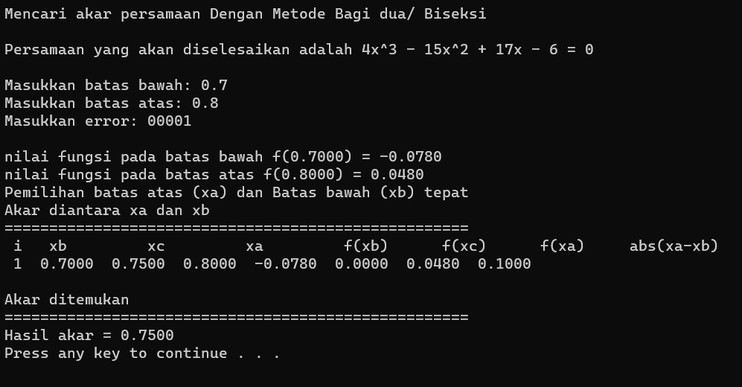
10 | 0.7000 | 0.7001953125 | -0.0780 | -0.0776 | 0.700 | 2.7140 | -0.211696 | xa=xc | 0.0002 | Lanjutkan
11 | 0.7000 | 0.70009765625 | -0.0780 | -0.0778 | 0.700 | 2.7139 | -0.211684 | xa=xc | 0.0001 | Berhenti

 |  |  |  | Akar | 0.700

